Tìm kiếm
Project Name | XÂY DỰNG WEBSITE THƯƠNG MẠI VÀ HỌC TẬP TRỰC TUYẾN VLEARNING HỖ TRỢ THANH TOÁN ONLINE VÀ TÍCH HỢP BẢO MẬT CAO
Module Code | Chọn field
 | Hoàn thành | Lỗi | Chưa kiểm tra | Bị chăn | Tổng số trường hợp thử nghiệm
Round 1 | 2 | 0 | 0 | 0 | 2
Round 2 | 2 | 0 | 0 | 0 | 2
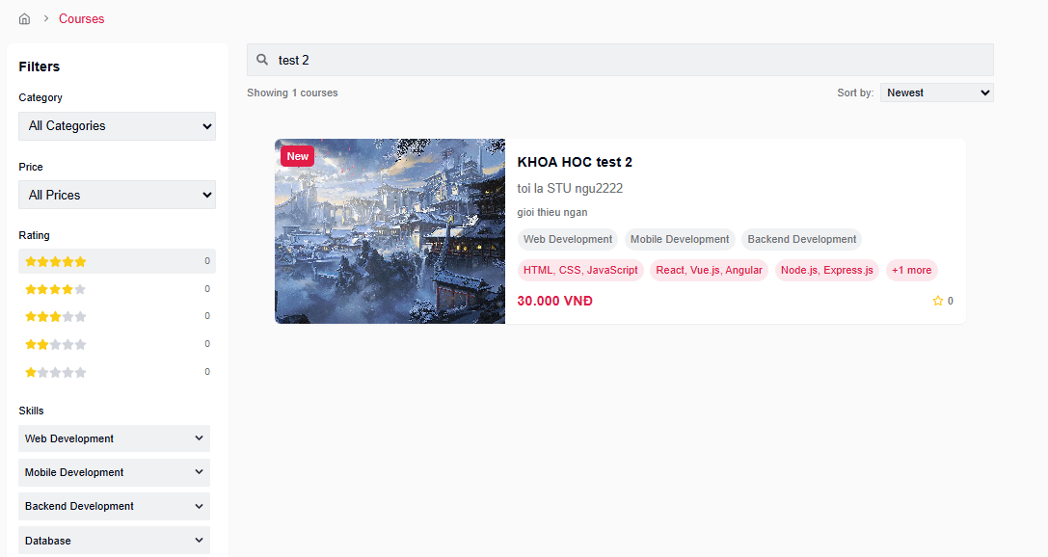

Test Case ID | Mô tả | Hành động | Điều kiện tiên quyết | Kết quả mong đợi | Kết quả thực tế | Kết quả |  |  | Kết quả |  |  | Chú thích
 |  |  |  |  |  | Vòng 1 |  |  | Vòng 2
 |  |  |  |  |  | Trạng thái | Ngày kiểm tra | Người kiểm tra | Trạng thái | Ngày kiểm tra | Người kiểm tra
GUI_SHOW Trang Chọn field
GUI-TK07 | Ô tìm kiếm theo title | Quan sát ô input tìm kiếm | Trang Courses đã được load | Ô input nằm bên phải dropdown, placeholder: "Search by title...", font rõ ràng, bo góc nhẹ, kích thước phù hợp | Như mong đợi | Passed | 19/05/2025 | Khiêm | Passed | 21/05/2025 | Vũ
FUNCTION_SHOW Trang Chọn field
FUNC-TK07 | Tìm kiếm theo title | Nhập từ khóa vào ô tìm kiếm (ví dụ: "test 2") | Có ít nhất 1 khóa học chứa từ khóa trong tiêu đề | Danh sách hiển thị khóa học có tiêu đề chứa "test 2" (case-insensitive), các khóa học khác bị ẩn | Như mong đợi | Passed | 19/05/2025 | Khiêm | Passed | 21/05/2025 | Vũ

Thêm khóa học
Project Name | XÂY DỰNG WEBSITE THƯƠNG MẠI VÀ HỌC TẬP TRỰC TUYẾN VLEARNING HỖ TRỢ THANH TOÁN ONLINE VÀ TÍCH HỢP BẢO MẬT CAO
Module Code | Thêm khóa học
 | Hoàn thành | Lỗi | Chưa kiểm tra | Bị chăn | Tổng số trường hợp thử nghiệm
Round 1 | 22 | 0 | 0 | 0 | 22
Round 2 | 22 | 0 | 0 | 0 | 22
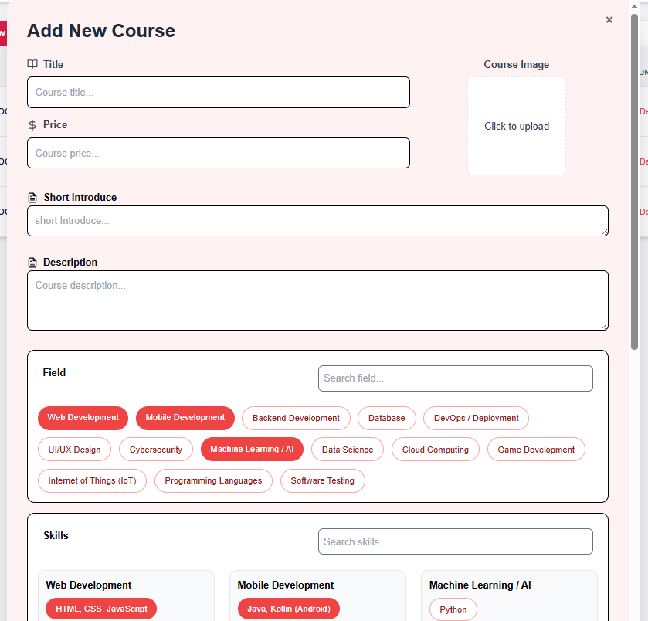 |  |  | 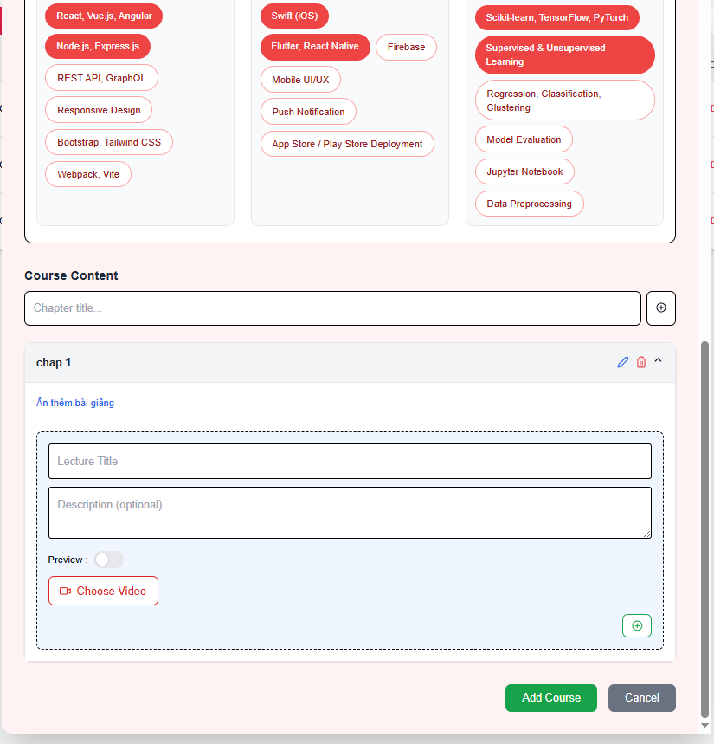

Test Case ID | Mô tả | Hành động | Điều kiện tiên quyết | Kết quả mong đợi | Kết quả thực tế | Kết quả |  |  | Kết quả |  |  | Chú thích
 |  |  |  |  |  | Vòng 1 |  |  | Vòng 2
 |  |  |  |  |  | Trạng thái | Ngày kiểm tra | Người kiểm tra | Trạng thái | Ngày kiểm tra | Người kiểm tra
GUI_SHOW Thêm khóa học
GUI-TKH01 | Form Add Course hiển thị | Click “Add New Course” | - | Hiển thị form với các trường: Title, Price, Short Introduce, Description, Field, Course Content | Như mong đợi | Passed | 19/04/2025 | Long | Passed | 21/04/2025 | Viễn
GUI-TKH02 | Trường nhập Title | Quan sát | - | Placeholder: "Course title..." | Như mong đợi | Passed | 19/04/2025 | Long | Passed | 21/04/2025 | Viễn
GUI-TKH03 | Trường nhập Price | Quan sát | - | Placeholder: "Course price...", hiển thị icon tiền | Như mong đợi | Passed | 19/04/2025 | Long | Passed | 21/04/2025 | Viễn
GUI-TKH04 | Trường Short Introduce | Quan sát | - | Placeholder: "Short introduce..." | Như mong đợi | Passed | 19/04/2025 | Long | Passed | 21/04/2025 | Viễn
GUI-TKH05 | Trường Description | Quan sát | - | Placeholder: "Course description..." | Như mong đợi | Passed | 19/04/2025 | Long | Passed | 21/04/2025 | Viễn
GUI-TKH06 | Trường upload ảnh | Quan sát vùng "Click to upload" | - | Hiển thị khung ảnh, ghi “Click to upload” | Như mong đợi | Passed | 19/04/2025 | Long | Passed | 21/04/2025 | Viễn
GUI-TKH07 | Chọn lĩnh vực (field) | Quan sát | - | Hiển thị nhiều tag lĩnh vực có thể chọn như Web, AI, Backend, v.v. | Như mong đợi | Passed | 19/04/2025 | Long | Passed | 21/04/2025 | Viễn
GUI-TKH08 | Course Content – tiêu đề chương | Quan sát | - | Placeholder: "Chapter title..." | Như mong đợi | Passed | 19/04/2025 | Long | Passed | 21/04/2025 | Viễn
GUI-TKH09 | Bài giảng trong chương | Quan sát | Đã có 1 chương được thêm | Hiển thị Lecture Title, Description, Preview toggle, nút Choose Video | Như mong đợi | Passed | 19/04/2025 | Long | Passed | 21/04/2025 | Viễn
GUI-TKH10 | Nút Add Course | Quan sát | - | Màu xanh lá, chữ trắng, chữ “Add Course” | Như mong đợi | Passed | 19/04/2025 | Long | Passed | 21/04/2025 | Viễn
GUI-TKH11 | Nút Cancel | Quan sát | - | Màu xám, chữ trắng, chữ “Cancel” | Như mong đợi | Passed | 19/04/2025 | Long | Passed | 21/04/2025 | Viễn
FUNCTION_SHOW Thêm khóa học
FUNC-TKH01 | Submit thành công | Nhập đầy đủ các trường hợp lệ (giá ≥ 30,000 VND) và click “Add Course” | - | Course được tạo, hiển thị thông báo thành công hoặc điều hướng | Như mong đợi | Passed | 19/04/2025 | Long | Passed | 21/04/2025 | Viễn
FUNC-TKH02 | Thiếu Title | Để trống trường Title | - | Hiển thị lỗi: “Course title is required” | Như mong đợi | Passed | 19/04/2025 | Long | Passed | 21/04/2025 | Viễn
FUNC-TKH03 | Thiếu Short Introduce | Để trống trường Short Introduce | - | Hiển thị lỗi: “Short introduction is required” | Như mong đợi | Passed | 19/04/2025 | Long | Passed | 21/04/2025 | Viễn
FUNC-TKH04 | Thiếu Description | Để trống trường Description | - | Hiển thị lỗi: “Course description is required” | Như mong đợi | Passed | 19/04/2025 | Long | Passed | 21/04/2025 | Viễn
FUNC-TKH05 | Giá nhỏ hơn 30,000 | Nhập giá: 29,000 | - | Hiển thị lỗi: “Minimum price is 30,000 VND” | Như mong đợi | Passed | 19/04/2025 | Long | Passed | 21/04/2025 | Viễn
FUNC-TKH06 | Giá bằng 30,000 | Nhập giá: 30,000 | - | Cho phép submit | Như mong đợi | Passed | 19/04/2025 | Long | Passed | 21/04/2025 | Viễn
FUNC-TKH07 | Không chọn lĩnh vực | Không chọn bất kỳ tag lĩnh vực nào | - | Hiển thị lỗi: “Field is required” | Như mong đợi | Passed | 19/04/2025 | Long | Passed | 21/04/2025 | Viễn
FUNC-TKH08 | Không nhập Chapter title | Để trống tiêu đề chương | - | Hiển thị lỗi: “Chapter title is required” | Như mong đợi | Passed | 19/04/2025 | Long | Passed | 21/04/2025 | Viễn
FUNC-TKH09 | Không nhập Lecture Title | Để trống Lecture Title | - | Hiển thị lỗi: “Lecture title is required” | Như mong đợi | Passed | 19/04/2025 | Long | Passed | 21/04/2025 | Viễn
FUNC-TKH10 | Không upload video bài giảng | Không chọn video | - | Hiển thị lỗi: “Lecture video is required” | Như mong đợi | Passed | 19/04/2025 | Long | Passed | 21/04/2025 | Viễn
FUNC-TKH11 | Nhập giá hợp lệ và các trường khác rỗng | Nhập giá ≥ 30,000 nhưng để trống các trường khác | - | Hiển thị lỗi tất cả các trường bắt buộc còn lại | Như mong đợi | Passed | 19/04/2025 | Long | Passed | 21/04/2025 | Viễn

Chỉnh sửa khóa học
Project Name | XÂY DỰNG WEBSITE THƯƠNG MẠI VÀ HỌC TẬP TRỰC TUYẾN VLEARNING HỖ TRỢ THANH TOÁN ONLINE VÀ TÍCH HỢP BẢO MẬT CAO
Module Code | Chỉnh sửa khóa học
 | Hoàn thành | Lỗi | Chưa kiểm tra | Bị chăn | Tổng số trường hợp thử nghiệm
Round 1 | 20 | 0 | 0 | 0 | 20
Round 2 | 20 | 0 | 0 | 0 | 20
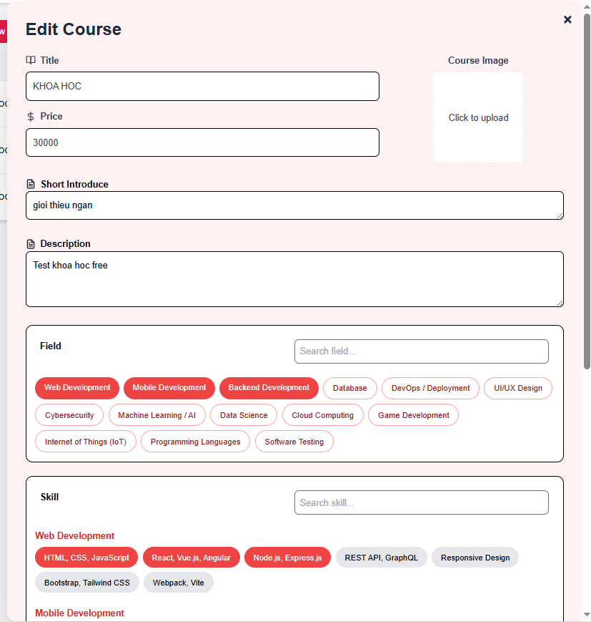 |  |  | 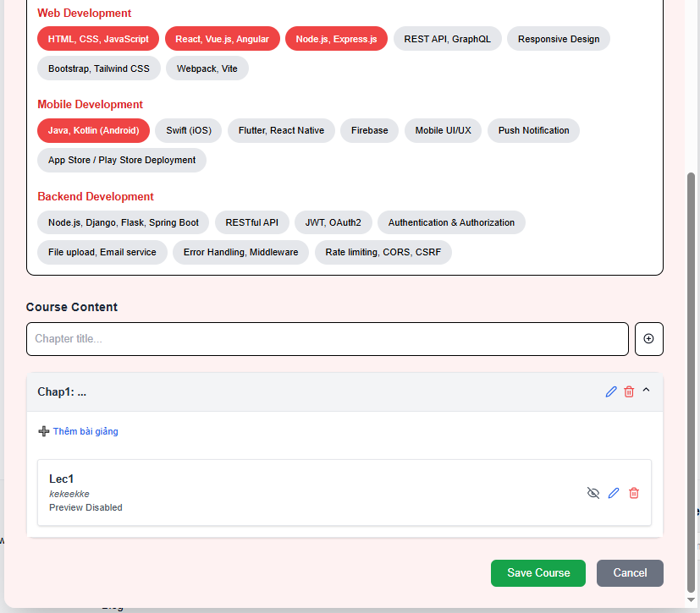

Test Case ID | Mô tả | Hành động | Điều kiện tiên quyết | Kết quả mong đợi | Kết quả thực tế | Kết quả |  |  | Kết quả |  |  | Chú thích
 |  |  |  |  |  | Vòng 1 |  |  | Vòng 2
 |  |  |  |  |  | Trạng thái | Ngày kiểm tra | Người kiểm tra | Trạng thái | Ngày kiểm tra | Người kiểm tra
GUI_SHOW TChỉnh sửa khóa học
GUI-ED01 | Tiêu đề trang Edit Course | Quan sát tiêu đề trang | Đã truy cập trang Edit Course | Hiển thị rõ ràng: “Edit Course”, font lớn, đậm | Như mong đợi | Passed | 19/04/2025 | Long | Passed | 21/04/2025 | Viễn
GUI-ED02 | Các trường thông tin cơ bản | Quan sát các trường Title, Price, Short Introduce, Description | Trang Edit Course đang mở | Tất cả trường hiển thị rõ ràng, có label, placeholder phù hợp | Như mong đợi | Passed | 19/04/2025 | Long | Passed | 21/04/2025 | Viễn
GUI-ED03 | Field và Skill hiển thị dạng tag | Quan sát phần chọn Field và Skill | - | Các tag hiển thị phân nhóm theo lĩnh vực (Web, Mobile, Backend...), màu rõ ràng (đỏ là đã chọn) | Như mong đợi | Passed | 19/04/2025 | Long | Passed | 21/04/2025 | Viễn
GUI-ED04 | Khung chọn ảnh | Quan sát khung upload ảnh bên phải trường Title | - | Hiển thị khung viền nét đứt, text “Click to upload”, centered | Như mong đợi | Passed | 19/04/2025 | Long | Passed | 21/04/2025 | Viễn
GUI-ED05 | Giao diện thêm nội dung Course Content | Quan sát phần Course Content bên dưới | - | Có input "Chapter title", nút thêm bài giảng rõ ràng, bố cục gọn | Như mong đợi | Passed | 19/04/2025 | Long | Passed | 21/04/2025 | Viễn
GUI-ED06 | Giao diện từng bài giảng | Quan sát mục Lecture hiển thị trong Chapter | - | Hiển thị tiêu đề, mô tả, có icon "ẩn/xem", "xóa", "sửa" bài giảng | Như mong đợi | Passed | 19/04/2025 | Long | Passed | 21/04/2025 | Viễn
GUI-ED07 | Nút Save Course và Cancel | Quan sát 2 nút ở cuối form | - | “Save Course” màu xanh lá, “Cancel” màu xám, chữ trắng, dễ nhìn | Như mong đợi | Passed | 19/04/2025 | Long | Passed | 21/04/2025 | Viễn
FUNCTION_SHOW Chỉnh sửa khóa học
FUNC-ED01 | Load thông tin khóa học khi edit | Truy cập nút Edit của khóa học | Có khóa học đã tạo trước đó | Các thông tin: Title, Price, Short Intro, Description, Field, Skill, Chapter... được load đúng | Như mong đợi | Passed | 19/04/2025 | Long | Passed | 21/04/2025 | Viễn
FUNC-ED02 | Chỉnh sửa tiêu đề khóa học | Nhập giá trị mới vào ô Title | Khóa học đang tồn tại | Giá trị mới được cập nhật sau khi "Save Course" | Như mong đợi | Passed | 19/04/2025 | Long | Passed | 21/04/2025 | Viễn
FUNC-ED03 | Cập nhật mô tả ngắn | Nhập giá trị mới vào ô Short Introduce | Khóa học đang tồn tại | Mô tả ngắn được cập nhật thành công | Như mong đợi | Passed | 19/04/2025 | Long | Passed | 21/04/2025 | Viễn
FUNC-ED04 | Cập nhật giá tiền không hợp lệ | Nhập giá < 30,000 vào ô Price | Giá nhỏ hơn 30,000 VND | Hiển thị thông báo lỗi: “Giá tiền phải lớn hơn 30,000 VND” | Như mong đợi | Passed | 19/04/2025 | Long | Passed | 21/04/2025 | Viễn
FUNC-ED05 | Cập nhật giá tiền hợp lệ | Nhập giá >= 30,000 | - | Cập nhật thành công | Như mong đợi | Passed | 19/04/2025 | Long | Passed | 21/04/2025 | Viễn
FUNC-ED06 | Cập nhật mô tả đầy đủ | Nhập nội dung trong Description | - | Description được lưu sau khi cập nhật | Như mong đợi | Passed | 19/04/2025 | Long | Passed | 21/04/2025 | Viễn
FUNC-ED07 | Thêm Chapter mới | Click “Thêm Chapter” và nhập tiêu đề | Trang Edit đang mở | Chapter mới được thêm vào danh sách | Như mong đợi | Passed | 19/04/2025 | Long | Passed | 21/04/2025 | Viễn
FUNC-ED08 | Thêm Lecture mới vào Chapter | Click “Thêm bài giảng”, nhập tiêu đề và mô tả, chọn video | Chapter đã có | Lecture mới được thêm vào Chapter | Như mong đợi | Passed | 19/04/2025 | Long | Passed | 21/04/2025 | Viễn
FUNC-ED09 | Kiểm tra validate khi thiếu trường | Không nhập Title hoặc Short Introduce hoặc Description | - | Hiển thị thông báo lỗi bắt buộc nhập các trường | Như mong đợi | Passed | 19/04/2025 | Long | Passed | 21/04/2025 | Viễn
FUNC-ED10 | Cập nhật hình ảnh khóa học | Click “Click to Upload” và chọn ảnh mới | - | Hình ảnh được cập nhật | Như mong đợi | Passed | 19/04/2025 | Long | Passed | 21/04/2025 | Viễn
FUNC-ED11 | Lưu thông tin sau chỉnh sửa | Click "Save Course" sau khi chỉnh sửa | Đã chỉnh sửa ít nhất 1 trường hợp | Thông báo thành công, điều hướng về danh sách khóa học hoặc hiện toast thông báo | Như mong đợi | Passed | 19/04/2025 | Long | Passed | 21/04/2025 | Viễn
FUNC-ED12 | Giới hạn tối đa 3 Field được chọn | Chọn hơn 3 Field (ví dụ: chọn 4 tag) | Đang ở màn Edit Course | Hệ thống không cho chọn Field thứ 4, hiển thị cảnh báo hoặc chặn chọn | Như mong đợi | Passed | 19/04/2025 | Long | Passed | 21/04/2025 | Viễn
FUNC-ED13 | Giới hạn tối đa 3 Skill trong mỗi Field | Chọn hơn 3 Skill trong 1 nhóm Field (ví dụ Web Development) | Đang ở màn Edit Course | Không thể chọn Skill thứ 4 trong cùng 1 nhóm Field, hiển thị cảnh báo hoặc vô hiệu hóa | Như mong đợi | Passed | 19/04/2025 | Long | Passed | 21/04/2025 | Viễn

Danh sách khóa học
Project Name | XÂY DỰNG WEBSITE THƯƠNG MẠI VÀ HỌC TẬP TRỰC TUYẾN VLEARNING HỖ TRỢ THANH TOÁN ONLINE VÀ TÍCH HỢP BẢO MẬT CAO
Module Code | Danh sách khóa học
 | Hoàn thành | Lỗi | Chưa kiểm tra | Bị chăn | Tổng số trường hợp thử nghiệm
Round 1 | 14 | 0 | 0 | 0 | 14
Round 2 | 14 | 0 | 0 | 0 | 14
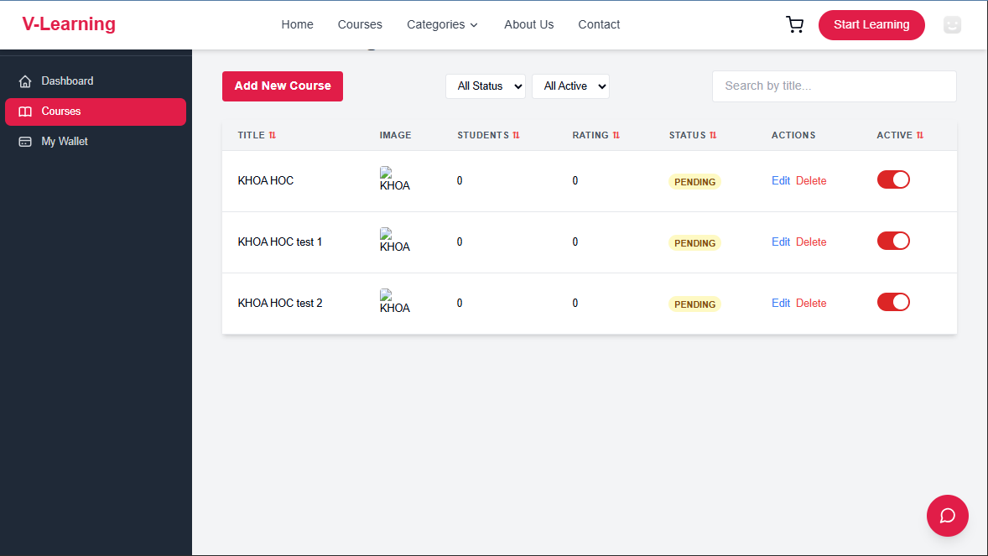

Test Case ID | Mô tả | Hành động | Điều kiện tiên quyết | Kết quả mong đợi | Kết quả thực tế | Kết quả |  |  | Kết quả |  |  | Chú thích
 |  |  |  |  |  | Vòng 1 |  |  | Vòng 2
 |  |  |  |  |  | Trạng thái | Ngày kiểm tra | Người kiểm tra | Trạng thái | Ngày kiểm tra | Người kiểm tra
GUI_SHOW Trang Danh sách khóa học
GUI-DSKH01 | [Add New Course] Button | - | - | Nút màu đỏ (#e61f57), chữ trắng, text: "Add New Course" | Như mong đợi | Passed | 19/04/2025 | Long | Passed | 21/04/2025 | Viễn
GUI-DSKH02 | [Course List Table] Header | - | - | Hiển thị đầy đủ các cột: Title, Image, Students, Rating, Status, Actions, Active | Như mong đợi | Passed | 19/04/2025 | Long | Passed | 21/04/2025 | Viễn
GUI-DSKH03 | Toggle switch trạng thái | Quan sát toggle switch ở cột "Active" | Có khóa học | Toggle switch hiển thị màu đỏ khi bật (active), xám khi tắt (inactive) | Như mong đợi | Passed | 19/04/2025 | Long | Passed | 21/04/2025 | Viễn
GUI-DSKH04 | Dropdown lọc trạng thái | Click dropdown “All Active” | Có nhiều trạng thái khác nhau | Hiển thị đầy đủ các tùy chọn: All Active, Active, Inactive | Như mong đợi | Passed | 19/04/2025 | Long | Passed | 21/04/2025 | Viễn
GUI-DSKH05 | ropdown lọc theo Status | Click dropdown “All Status” | Có nhiều trạng thái khác nhau | Hiển thị đầy đủ các tùy chọn: All Status (Pending, Approved, Rejected) | Như mong đợi | Passed | 19/04/2025 | Long | Passed | 21/04/2025 | Viễn
GUI-DSKH06 | Ô tìm kiếm theo title | Quan sát ô tìm kiếm | Trang Courses đã được load | Ô input nằm bên phải dropdown, placeholder: “Search by title...” | Như mong đợi | Passed | 19/04/2025 | Long | Passed | 21/04/2025 | Viễn
FUNCTION_SHOW Danh sách khóa học
FUNC-DSKH01 | Hiển thị danh sách khóa học | Load trang Courses | Tài khoản giảng viên đã login | Hiển thị danh sách khóa học của giảng viên, đúng thông tin | Như mong đợi | Passed | 19/04/2025 | Long | Passed | 21/04/2025 | Viễn
FUNC-DSKH02 | Thêm khóa học mới | Click nút Add New Course | - | Điều hướng sang trang Add Course | Như mong đợi | Passed | 19/04/2025 | Long | Passed | 21/04/2025 | Viễn
FUNC-DSKH03 | Edit khóa học | Click Edit trên 1 khóa học | Có khóa học đang pending | Điều hướng sang trang chỉnh sửa khóa học | Như mong đợi | Passed | 19/04/2025 | Long | Passed | 21/04/2025 | Viễn
FUNC-DSKH04 | Xóa khóa học | Click Delete trên 1 khóa học | Có khóa học đang pending | Hiển thị popup confirm, sau khi xác nhận thì xóa khóa học, reload danh sách | Như mong đợi | Passed | 19/04/2025 | Long | Passed | 21/04/2025 | Viễn
FUNC-DSKH05 | Bật/Tắt trạng thái Active | Click toggle switch cột Active | Có khóa học pending | Bật sang màu đỏ khi active, xám khi inactive, gọi API update | Như mong đợi | Passed | 19/04/2025 | Long | Passed | 21/04/2025 | Viễn
FUNC-DSKH06 | Lọc theo Status | Chọn giá trị All Status (Pending, Approved, Rejected) | Có nhiều khóa học trạng thái khác nhau | Danh sách hiển thị theo filter chọn | Như mong đợi | Passed | 19/04/2025 | Long | Passed | 21/04/2025 | Viễn
FUNC-DSKH07 | Tìm kiếm theo title | Nhập từ khóa vào ô search | Có khóa học chứa từ khóa | Danh sách lọc theo từ khóa tìm kiếm | Như mong đợi | Passed | 19/04/2025 | Long | Passed | 21/04/2025 | Viễn
FUNC-DSKH08 | Lọc theo trạng thái | Chọn giá trị All Active (Active, Inactive) | Có nhiều khóa học trạng thái khác nhau | Danh sách hiển thị theo filter chọn | Như mong đợi | Passed | 19/04/2025 | Long | Passed | 21/04/2025 | Viễn

Tạo mật khẩu mới
Project Name | XÂY DỰNG WEBSITE THƯƠNG MẠI VÀ HỌC TẬP TRỰC TUYẾN VLEARNING HỖ TRỢ THANH TOÁN ONLINE VÀ TÍCH HỢP BẢO MẬT CAO
Module Code | Tạo mật khẩu mới
 | Hoàn thành | Lỗi | Chưa kiểm tra | Bị chăn | Tổng số trường hợp thử nghiệm
Round 1 | 8 | 0 | 0 | 0 | 8
Round 2 | 8 | 0 | 0 | 0 | 8
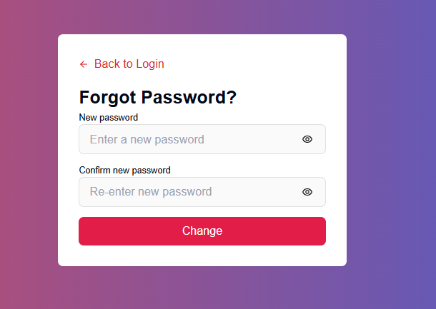

Test Case ID | Mô tả | Hành động | Điều kiện tiên quyết | Kết quả mong đợi | Kết quả thực tế | Kết quả |  |  | Kết quả |  |  | Chú thích
 |  |  |  |  |  | Vòng 1 |  |  | Vòng 2
 |  |  |  |  |  | Trạng thái | Ngày kiểm tra | Người kiểm tra | Trạng thái | Ngày kiểm tra | Người kiểm tra
GUI_SHOW Tạo mật khẩu mới
GUI-TMK01 | [New Password] Input Field | - | - | Border: default gray, Placeholder: "Enter a new password" | Như mong đợi | Passed | 19/05/2025 | Khiêm | Passed | 21/05/2025 | Viễn
GUI-TMK02 | [Confirm New Password] Input Field | - | - | Border: default gray, Placeholder: "Re-enter new password" | Như mong đợi | Passed | 19/05/2025 | Khiêm | Passed | 21/05/2025 | Viễn
GUI-TMK03 | [Change] Button khi chưa nhập đủ 2 ô | - | - | Status: disabled | Như mong đợi | Passed | 19/05/2025 | Khiêm | Passed | 21/05/2025 | Viễn
FUNCTION_SHOW Tạo mật khẩu mới
FUNC-TMK01 | Đổi mật khẩu thành công | 1. Nhập mật khẩu mới hợp lệ 2. Xác nhận lại đúng mật khẩu 3. Click "Change" | Token OTP hợp lệ | Hiển thị thông báo "Password has been reset successfully" và chuyển về trang login | Như mong đợi | Passed | 19/05/2025 | Khiêm | Passed | 21/05/2025 | Viễn
FUNC-TMK02 | Không nhập mật khẩu mới | 1. Để trống ô "New password" 2. Click "Change" | - | Hiển thị lỗi "Password is required" | Như mong đợi | Passed | 19/05/2025 | Khiêm | Passed | 21/05/2025 | Viễn
FUNC-TMK03 | Không nhập xác nhận mật khẩu | 1. Nhập mật khẩu mới 2. Để trống ô "Confirm new password" 3. Click "Change" | - | Hiển thị lỗi "Please confirm your password" | Như mong đợi | Passed | 19/05/2025 | Khiêm | Passed | 21/05/2025 | Viễn
FUNC-TMK04 | Nhập 2 mật khẩu không khớp | 1. Nhập mật khẩu mới 2. Nhập xác nhận sai 3. Click "Change" | - | Hiển thị lỗi "Passwords do not match" | Như mong đợi | Passed | 19/05/2025 | Khiêm | Passed | 21/05/2025 | Viễn
FUNC-TMK05 | Nhập mật khẩu yếu (dưới 8 ký tự) | 1. Nhập mật khẩu mới yếu 2. Click "Change" | - | Hiển thị lỗi "Password must be at least 8 characters" | Như mong đợi | Passed | 19/05/2025 | Khiêm | Passed | 21/05/2025 | Viễn

Quên mật khẩu
Project Name | XÂY DỰNG WEBSITE THƯƠNG MẠI VÀ HỌC TẬP TRỰC TUYẾN VLEARNING HỖ TRỢ THANH TOÁN ONLINE VÀ TÍCH HỢP BẢO MẬT CAO
Module Code | Quên mật khẩu
 | Hoàn thành | Lỗi | Chưa kiểm tra | Bị chăn | Tổng số trường hợp thử nghiệm
Round 1 | 6 | 0 | 0 | 0 | 6
Round 2 | 6 | 0 | 0 | 0 | 6
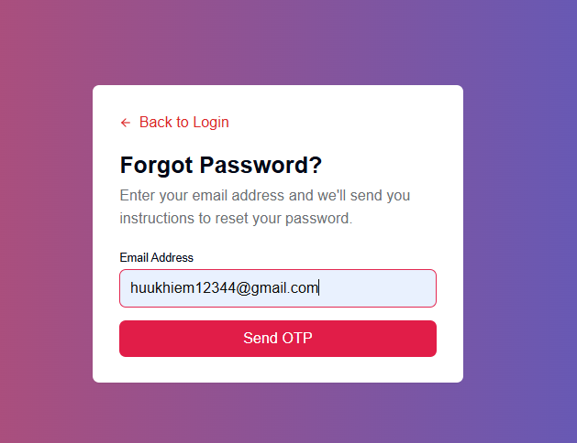

Test Case ID | Mô tả | Hành động | Điều kiện tiên quyết | Kết quả mong đợi | Kết quả thực tế | Kết quả |  |  | Kết quả |  |  | Chú thích
 |  |  |  |  |  | Vòng 1 |  |  | Vòng 2
 |  |  |  |  |  | Trạng thái | Ngày kiểm tra | Người kiểm tra | Trạng thái | Ngày kiểm tra | Người kiểm tra
GUI_SHOW Trang Quên mật khẩu
GUI-QMK01 | [Email Input] Field | - | - | Border: default gray, Placeholder: "Email Address" | Như mong đợi | Passed | 19/05/2025 | Viễn | Passed | 21/05/2025 | Viễn
GUI-QMK02 | [Send OTP] Button khi chưa nhập email | - | - | Status: disabled | Như mong đợi | Passed | 19/05/2025 | Viễn | Passed | 21/05/2025 | Viễn
FUNCTION_SHOW Trang Quên mật khẩu
FUNC-QMK01 | Gửi OTP khi nhập đúng email | 1. Nhập email hợp lệ 2. Click "Send OTP" | Email hợp lệ | Chuyển sang trang xác nhận OTP | Như mong đợi | Passed | 19/05/2025 | Viễn | Passed | 21/05/2025 | Viễn
FUNC-QMK02 | Không nhập email | 1. Để trống ô email 2. Click "Send OTP" | - | Không cho phép gửi OTP, hiển thị thông báo lỗi "Email is required" | Như mong đợi | Passed | 19/05/2025 | Viễn | Passed | 21/05/2025 | Viễn
FUNC-QMK03 | Nhập email sai định dạng | 1. Nhập email sai định dạng (vd: "abc123") 2. Click "Send OTP" | - | Không cho phép gửi OTP, hiển thị thông báo lỗi "Invalid email format" | Như mong đợi | Passed | 19/05/2025 | Viễn | Passed | 21/05/2025 | Viễn
FUNC-QMK04 | Gửi OTP với email không tồn tại | 1. Nhập email không tồn tại 2. Click "Send OTP" | - | Hiển thị thông báo lỗi "Email not found" | Như mong đợi | Passed | 19/05/2025 | Viễn | Passed | 21/05/2025 | Viễn

Đăng xuất
Project Name | XÂY DỰNG WEBSITE THƯƠNG MẠI VÀ HỌC TẬP TRỰC TUYẾN VLEARNING HỖ TRỢ THANH TOÁN ONLINE VÀ TÍCH HỢP BẢO MẬT CAO
Module Code | Chọn field
 | Hoàn thành | Lỗi | Chưa kiểm tra | Bị chăn | Tổng số trường hợp thử nghiệm
Round 1 | 5 | 0 | 0 | 0 | 5
Round 2 | 5 | 0 | 0 | 0 | 5
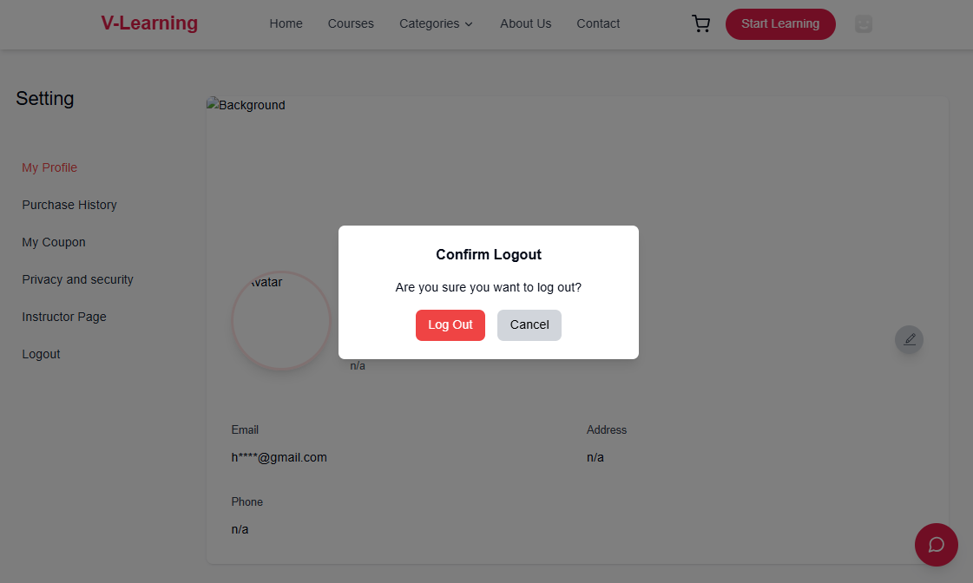
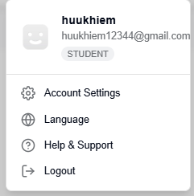

Test Case ID | Mô tả | Hành động | Điều kiện tiên quyết | Kết quả mong đợi | Kết quả thực tế | Kết quả |  |  | Kết quả |  |  | Chú thích
 |  |  |  |  |  | Vòng 1 |  |  | Vòng 2
 |  |  |  |  |  | Trạng thái | Ngày kiểm tra | Người kiểm tra | Trạng thái | Ngày kiểm tra | Người kiểm tra
GUI_SHOW Trang Chọn field
GUI-DX1 | Hiển thị menu khi click avatar | 1. Click vào avatar góc phải | Đang đăng nhập | Hiển thị menu gồm: Account Settings, Language, Help & Support, Logout | Như mong đợi | Passed | 19/05/2025 | Thắng | Passed | 21/05/2025 | Khiêm
GUI-DX2 | [Logout] Button hiển thị | - | Đang đăng nhập | Nút Logout hiển thị bình thường, icon và text căn chỉnh chuẩn | Như mong đợi | Passed | 19/05/2025 | Thắng | Passed | 21/05/2025 | Khiêm
FUNCTION_SHOW Trang Chọn field
FUNC-DX01 | Click Logout mở popup xác nhận | 1. Click "Logout" | Đang đăng nhập | Hiển thị popup xác nhận với nội dung: "Are you sure you want to log out?", 2 nút "Log Out" và "Cancel" | Như mong đợi | Passed | 19/05/2025 | Thắng | Passed | 21/05/2025 | Khiêm
FUNC-DX02 | Xác nhận Logout thành công | 1. Click "Logout" trong popup | Popup xác nhận đang hiển thị | Logout thành công, chuyển về trang login | Như mong đợi | Passed | 19/05/2025 | Thắng | Passed | 21/05/2025 | Khiêm
FUNC-DX03 | Hủy logout (Cancel) | 1. Click "Cancel" trong popup | Popup xác nhận đang hiển thị | Đóng popup, vẫn giữ nguyên trạng thái đăng nhập | Như mong đợi | Passed | 19/05/2025 | Thắng | Passed | 21/05/2025 | Khiêm

Chọn Filed
Project Name | XÂY DỰNG WEBSITE THƯƠNG MẠI VÀ HỌC TẬP TRỰC TUYẾN VLEARNING HỖ TRỢ THANH TOÁN ONLINE VÀ TÍCH HỢP BẢO MẬT CAO
Module Code | Chọn field
 | Hoàn thành | Lỗi | Chưa kiểm tra | Bị chăn | Tổng số trường hợp thử nghiệm
Round 1 | 5 | 0 | 0 | 0 | 5
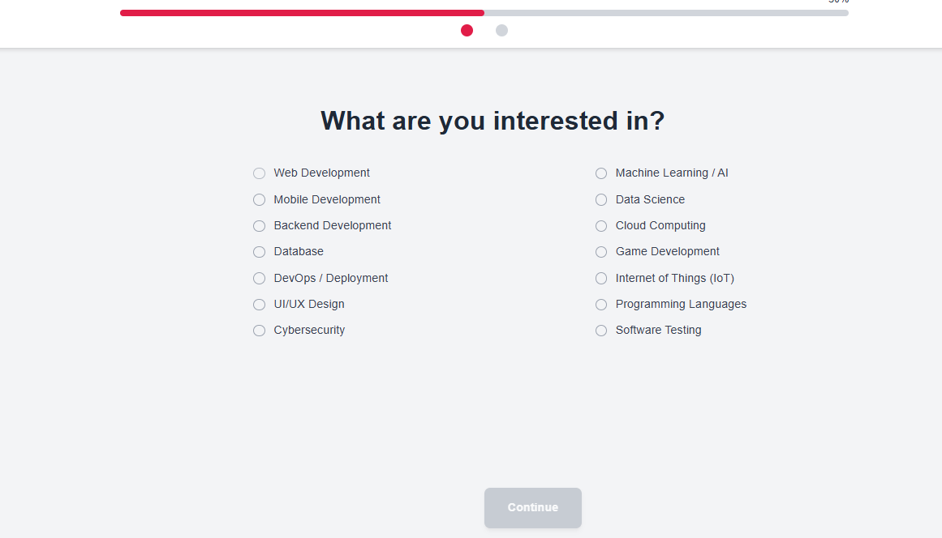
Round 2 | 5 | 0 | 0 | 0 | 5

Test Case ID | Mô tả | Hành động | Điều kiện tiên quyết | Kết quả mong đợi | Kết quả thực tế | Kết quả |  |  | Kết quả |  |  | Chú thích
 |  |  |  |  |  | Vòng 1 |  |  | Vòng 2
 |  |  |  |  |  | Trạng thái | Ngày kiểm tra | Người kiểm tra | Trạng thái | Ngày kiểm tra | Người kiểm tra
GUI_SHOW Trang Chọn field
GUI-F01 | [Field Option] Radio Button | - | - | -Text color: black | Như mong đợi | Passed | 19/05/2025 | Viễn | Passed | 21/05/2025 | Viễn
GUI-F02 | [Continue] Button khi chưa chọn Field | - | - | -Status: unselected by default | Như mong đợi | Passed | 19/05/2025 | Viễn | Passed | 21/05/2025 | Viễn
FUNCTION_SHOW Trang Chọn field
FUNC-F01 | [Continue] Button khi chọn 1 Field | 1. Chọn 1 Field bất kỳ |  | Background: red Text: white Status: enabled | Như mong đợi | Passed | 19/05/2025 | Viễn | Passed | 21/05/2025 | Viễn
FUNC-F02 | Không chọn Field | 1. Không chọn Field 1. Không chọn Field 2. Click Continue |  | Không cho phép chuyển trang, nút bị vô hiệu | Như mong đợi | Passed | 19/05/2025 | Viễn | Passed | 21/05/2025 | Viễn
FUNC-F03 | Chọn đúng Field | 1. Chọn "Web Development" 2. Click Continue |  | Chuyển sang trang tiếp theo (hoặc lưu lựa chọn) | Như mong đợi | Passed | 19/05/2025 | Viễn | Passed | 21/05/2025 | Viễn

Chọn Skill
Project Name | XÂY DỰNG WEBSITE THƯƠNG MẠI VÀ HỌC TẬP TRỰC TUYẾN VLEARNING HỖ TRỢ THANH TOÁN ONLINE VÀ TÍCH HỢP BẢO MẬT CAO
Module Code | Chọn skill
 | Hoàn thành | Lỗi | Chưa kiểm tra | Bị chăn | Tổng số trường hợp thử nghiệm
Round 1 | 7 | 0 | 0 | 0 | 7
Round 2 | 7 | 0 | 0 | 0 | 7
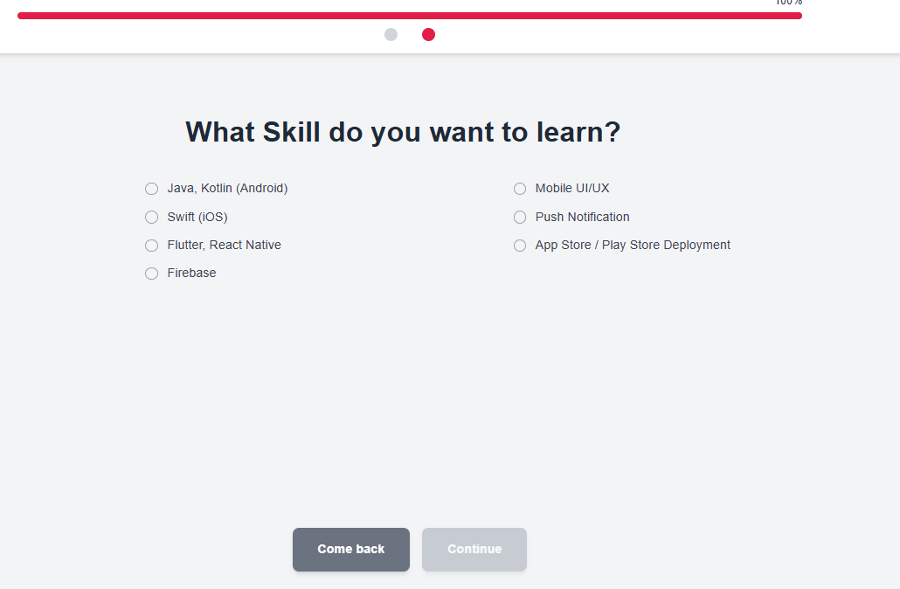

Test Case ID | Mô tả | Hành động | Điều kiện tiên quyết | Kết quả mong đợi | Kết quả thực tế | Kết quả |  |  | Kết quả |  |  | Chú thích
 |  |  |  |  |  | Vòng 1 |  |  | Vòng 2
 |  |  |  |  |  | Trạng thái | Ngày kiểm tra | Người kiểm tra | Trạng thái | Ngày kiểm tra | Người kiểm tra
GUI_SHOW Trang Chọn skill
GUI-SK01 | [Skill Option] Radio Button | - | - | Text: màu đen, căn trái, hiển thị đúng tất cả skill | Như mong đợi | Passed | 19/05/2025 | Viễn | Passed | 21/05/2025 | Viễn
GUI-SK02 | [Continue] Button khi chưa chọn Skill | - | - | Button Continue bị disable, không nhấn được | Như mong đợi | Passed | 19/05/2025 | Viễn | Passed | 21/05/2026 | Viễn
GUI-SK03 | [ComeBack] Button khi chưa chọn Skill |  |  | Quay lại trang chọn Field | Như mong đợi | Passed | 19/05/2025 | Viễn | Passed | 21/05/2027 | Viễn
FUNCTION_SHOW Trang Chọn skill
FUNCTION_SHOW | Trang Chọn Skill | - | - | Các chức năng tương tác hoạt động bình thường | Như mong đợi | Passed | 19/05/2025 | Viễn | Passed | 21/05/2025 | Viễn
FUNC-SK01 | [Continue] Button khi chọn 1 Skill | 1. Chọn 1 Skill bất kỳ | - | Button Continue bật lên (background: đỏ, text: trắng), nhấn được | Như mong đợi | Passed | 19/05/2025 | Viễn | Passed | 21/05/2025 | Viễn
FUNC-SK02 | Không chọn Skill và click Continue | 1. Không chọn gì2. Click Continue | - | Không chuyển trang, nút không hoạt động | Như mong đợi | Passed | 19/05/2025 | Viễn | Passed | 21/05/2025 | Viễn
FUNC-SK03 | Chọn đúng Skill và Continue | 1. Chọn “Flutter, React Native”2. Click Continue | - | Chuyển sang trang tiếp theo (hoặc lưu lựa chọn nếu có) | Như mong đợi | Passed | 19/05/2025 | Viễn | Passed | 21/05/2025 | Viễn
FUNC-SK04 | Nhấn Come back | 1. Nhấn vào nút Come back |  | Quay lại trang chọn Field | Như mong đợi | Passed | 19/05/2025 | Viễn | Passed | 21/05/2025 | Viễn

Đăng nhập
Project Name | XÂY DỰNG WEBSITE THƯƠNG MẠI VÀ HỌC TẬP TRỰC TUYẾN VLEARNING HỖ TRỢ THANH TOÁN ONLINE VÀ TÍCH HỢP BẢO MẬT CAO
Module Code | Đăng nhập
 | Hoàn thành | Lỗi | Chưa kiểm tra | Bị chăn | Tổng số trường hợp thử nghiệm
Round 1 | 16 | 0 | 0 | 0 | 16
Round 2 | 16 | 0 | 0 | 0 | 16
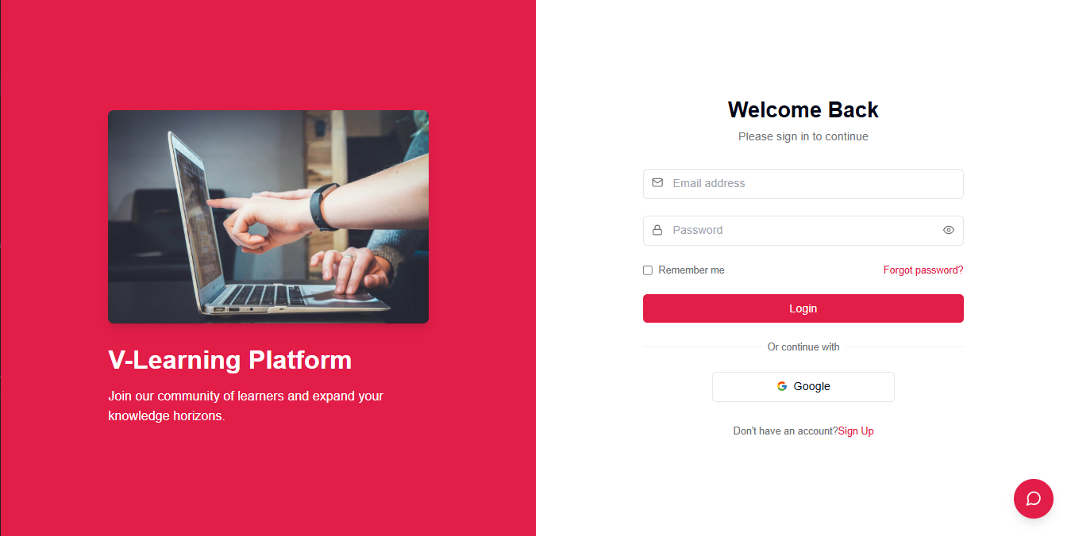

Test Case ID | Mô tả | Hành động | Điều kiện tiên quyết | Kết quả mong đợi | Kết quả thực tế | Kết quả |  |  | Kết quả |  |  | Chú thích
 |  |  |  |  |  | Vòng 1 |  |  | Vòng 2
 |  |  |  |  |  | Trạng thái | Ngày kiểm tra | Người kiểm tra | Trạng thái | Ngày kiểm tra | Người kiểm tra
GUI_SHOW Trang đăng nhập
GUI-DN01 | [Welcome Back] Label |  |  | -Label : black -Status : enable | -Label : black -Status : enable | Passed | 19/04/2025 | Khiêm | Passed | 21/04/2025 | Viễn
GUI-DN02 | [Email address] Textbox |  |  | -Text color : black -Status : enable | -Text color : black -Status : enable | Passed | 19/04/2025 | Khiêm | Passed | 21/04/2025 | Viễn
GUI-DN03 | [Password] Textbox |  |  | -Text color : black -Status : enable | -Text color : black -Status : enable | Passed | 19/04/2025 | Khiêm | Passed | 21/04/2025 | Viễn
GUI-DN04 | [Remember me] Checkbox |  |  | -Text color : black -Status : enable | -Text color : black -Status : enable | Passed | 19/04/2025 | Khiêm | Passed | 21/04/2025 | Viễn
GUI-DN05 | [Forgot password?] Link |  |  | -Text color : red -Status : enable | -Text color : red -Status : enable | Passed | 19/04/2025 | Khiêm | Passed | 21/04/2025 | Viễn
GUI-DN06 | [Login] Button |  |  | -Text color : white -Status : enable | -Text color : white -Status : enable | Passed | 19/04/2025 | Khiêm | Passed | 21/04/2025 | Viễn
GUI-DN07 | [Sign Up] Link |  |  | -Text color : red -Status : enable | -Text color : red -Status : enable | Passed | 19/04/2025 | Khiêm | Passed | 21/04/2025 | Viễn
GUI-DN08 | [Google Login] Button |  |  | -Text color : black -Status : enable | -Text color : black -Status : enable | Passed | 19/04/2025 | Khiêm | Passed | 21/04/2025 | Viễn
FUNCTION_SHOW Trang đăng nhập
FUNC-DN01 | Đăng nhập thành công | 1. Nhập email và mật khẩu đúng 2. Click “Login” | Truy cập vào hệ thống | Điều hướng đến trang dashboard | Điều hướng đến trang dashboard | Passed | 19/04/2025 | Khiêm | Passed | 21/04/2025 | Viễn
FUNC-DN02 | Đăng nhập sai tài khoản hoặc mật khẩu | 1. Nhập sai email hoặc mật khẩu 2. Click “Login” | Truy cập vào hệ thống | Hiển thị lỗi: “Tên đăng nhập hoặc mật khẩu không đúng, vui lòng nhập lại!” | Như mong đợi | Passed | 19/04/2025 | Khiêm | Passed | 21/04/2025 | Viễn
FUNC-DN03 | Để trống trường “Password” | 1. Nhập email 2. Để trống mật khẩu 3. Click “Login” | Truy cập vào hệ thống | Hiển thị lỗi: “Bạn chưa nhập mật khẩu vào!” | Như mong đợi | Passed | 19/04/2025 | Khiêm | Passed | 21/04/2025 | Viễn
FUNC-DN04 | Để trống trường “Email” | 1. Để trống email 2. Nhập mật khẩu 3. Click “Login” | Truy cập vào hệ thống | Hiển thị lỗi: “Nhập sai tên đăng nhập hoặc mật khẩu, vui lòng nhập lại.” | Như mong đợi | Passed | 19/04/2025 | Khiêm | Passed | 21/04/2025 | Viễn
FUNC-DN05 | Để trống cả hai trường | 1. Để trống email và mật khẩu 2. Click “Login” | Truy cập vào hệ thống | Hiển thị lỗi: “Vui lòng nhập user name/ password” | Như mong đợi | Passed | 19/04/2025 | Khiêm | Passed | 21/04/2025 | Viễn
FUNC-DN06 | Click vào link “Forgot password?” | 1. Click vào “Forgot password?” | Truy cập vào hệ thống | Điều hướng sang trang khôi phục mật khẩu | Như mong đợi | Passed | 19/04/2025 | Khiêm | Passed | 21/04/2025 | Viễn
FUNC-DN07 | Click vào link “Sign Up” | 1. Click vào “Sign Up” | Truy cập vào hệ thống | Điều hướng sang trang đăng ký tài khoản | Như mong đợi | Passed | 19/04/2025 | Khiêm | Passed | 21/04/2025 | Viễn
FUNC-DN08 | Đăng nhập bằng Google | 1. Click “Google” | Tài khoản Google hợp lệ | Điều hướng sang trang dashboard sau xác thực | Như mong đợi | Passed | 19/04/2025 | Khiêm | Passed | 21/04/2025 | Viễn

Đăng ký
Project Name | XÂY DỰNG WEBSITE THƯƠNG MẠI VÀ HỌC TẬP TRỰC TUYẾN VLEARNING HỖ TRỢ THANH TOÁN ONLINE VÀ TÍCH HỢP BẢO MẬT CAO
Module Code | Đăng ký
 | Hoàn thành | Lỗi | Chưa kiểm tra | Bị chăn | Tổng số trường hợp thử nghiệm
Round 1 | 13 | 0 | 0 | 0 | 13
Round 2 | 13 | 0 | 0 | 0 | 13
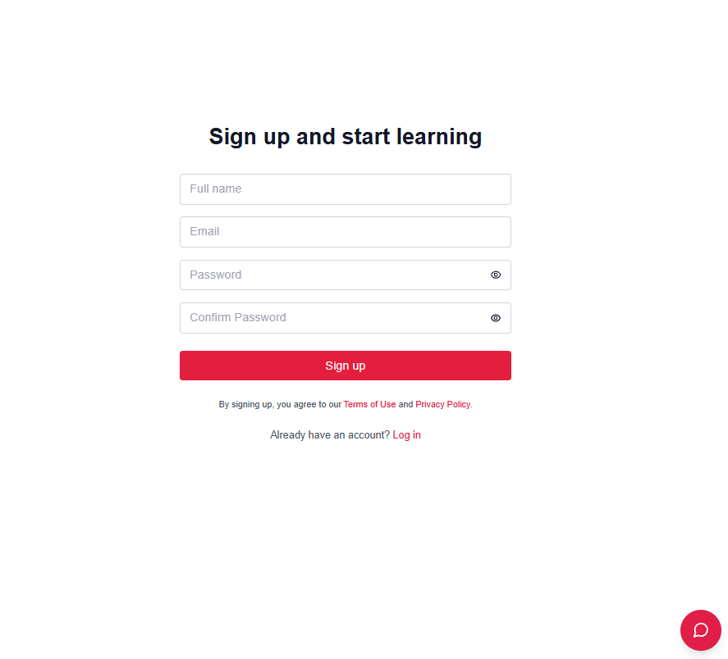

Test Case ID | Mô tả | Hành động | Điều kiện tiên quyết | Kết quả mong đợi | Kết quả thực tế | Kết quả |  |  | Kết quả |  |  | Chú thích
 |  |  |  |  |  | Vòng 1 |  |  | Vòng 2
 |  |  |  |  |  | Trạng thái | Ngày kiểm tra | Người kiểm tra | Trạng thái | Ngày kiểm tra | Người kiểm tra
GUI_SHOW Trang đăng ký
GUI-DK01 | [Full name] Textbox | - | - | -Text color: black -Status: enable | -Text color: black -Status: enable | Passed | 19/05/2025 | Viễn | Passed | 21/05/2025 | Viễn
GUI-DK02 | [Email] Textbox | - | - | -Text color: black -Status: enable | -Text color: black -Status: enable | Passed | 19/05/2025 | Viễn | Passed | 21/05/2025 | Viễn
GUI-DK03 | [Password] Textbox | - | - | -Text color: black -Status: enable | -Text color: black -Status: enable | Passed | 19/05/2025 | Viễn | Passed | 21/05/2025 | Viễn
GUI-DK04 | [Confirm Password] Textbox | - | - | -Text color: black -Status: enable | -Text color: black -Status: enable | Passed | 19/05/2025 | Viễn | Passed | 21/05/2025 | Viễn
GUI-DK05 | [Sign up] Button | - | - | -Text color: white -Background: red -Status: enable | Như mong đợi | Passed | 19/05/2025 | Viễn | Passed | 21/05/2025 | Viễn
GUI-DK06 | [Log in] Link | - | - | -Text color: red -Status: enable | Như mong đợi | Passed | 19/05/2025 | Viễn | Passed | 21/05/2025 | Viễn
FUNCTION_SHOW Trang đăng ký
FUNC-DK01 | Đăng ký thành công | 1. Nhập họ tên, email, mật khẩu và xác nhận mật khẩu hợp lệ 2. Click “Sign up” | Truy cập trang đăng ký | Điều hướng đến trang dashboard hoặc thông báo đăng ký thành công | Như mong đợi | Passed | 19/04/2025 | Viễn | Passed | 21/04/2025 | Viễn
FUNC-DK02 | Email đã tồn tại | 1. Nhập email đã được đăng ký 2. Click “Sign up” | Truy cập trang đăng ký | Hiển thị lỗi: “Email đã tồn tại!” | Như mong đợi | Passed | 19/04/2025 | Viễn | Passed | 21/04/2025 | Viễn
FUNC-DK03 | Mật khẩu và xác nhận không khớp | 1. Nhập mật khẩu và xác nhận khác nhau 2. Click “Sign up” | Truy cập trang đăng ký | Hiển thị lỗi: “Mật khẩu xác nhận không khớp!” | Như mong đợi | Passed | 19/04/2025 | Viễn | Passed | 21/04/2025 | Viễn
FUNC-DK04 | Để trống trường “Full name” | 1. Để trống họ tên 2. Click “Sign up” | Truy cập trang đăng ký | Hiển thị lỗi: “Vui lòng nhập họ tên!” | Như mong đợi | Passed | 19/04/2025 | Viễn | Passed | 21/04/2025 | Viễn
FUNC-DK05 | Để trống trường “Email” | 1. Để trống email 2. Click “Sign up” | Truy cập trang đăng ký | Hiển thị lỗi: “Vui lòng nhập email!” | Như mong đợi | Passed | 19/04/2025 | Viễn | Passed | 21/04/2025 | Viễn
FUNC-DK06 | Để trống trường “Password” | 1. Nhập email, họ tên, xác nhận mật khẩu 2. Để trống password 3. Click “Sign up” | Truy cập trang đăng ký | Hiển thị lỗi: “Vui lòng nhập mật khẩu!” | Như mong đợi | Passed | 19/04/2025 | Viễn | Passed | 21/04/2025 | Viễn
FUNC-DK07 | Click vào link “Log in” | 1. Click vào link “Log in” | Truy cập trang đăng ký | Điều hướng về trang đăng nhập | Như mong đợi | Passed | 19/04/2025 | Viễn | Passed | 21/04/2025 | Viễn

Xác thực OTP
Project Name | XÂY DỰNG WEBSITE THƯƠNG MẠI VÀ HỌC TẬP TRỰC TUYẾN VLEARNING HỖ TRỢ THANH TOÁN ONLINE VÀ TÍCH HỢP BẢO MẬT CAO
Module Code | Xác thực OTP
 | Hoàn thành | Lỗi | Chưa kiểm tra | Bị chăn | Tổng số trường hợp thử nghiệm
Round 1 | 7 | 0 | 0 | 0 | 7
Round 2 | 7 | 0 | 0 | 0 | 7
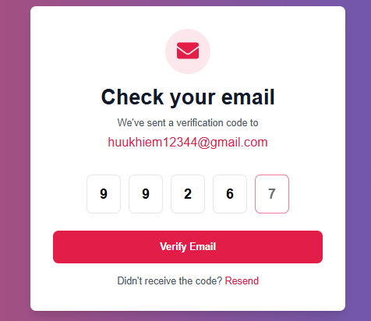

Test Case ID | Mô tả | Hành động | Điều kiện tiên quyết | Kết quả mong đợi | Kết quả thực tế | Kết quả |  |  | Kết quả |  |  | Chú thích
 |  |  |  |  |  | Vòng 1 |  |  | Vòng 2
 |  |  |  |  |  | Trạng thái | Ngày kiểm tra | Người kiểm tra | Trạng thái | Ngày kiểm tra | Người kiểm tra
GUI_SHOW Trang Xác thực OTP
GUI-OTP01 | [OTP] Textbox | - | - | -Text color: black -Status: enable | -Text color: black -Status: enable | Passed | 19/05/2025 | Viễn | Passed | 21/05/2025 | Viễn
GUI-OTP02 | [Verify Email] Button | - | - | -Text color: white -Background: red -Status: enable | Như mong đợi | Passed | 19/05/2025 | Viễn | Passed | 21/05/2025 | Viễn
GUI-OTP03 | [Resend] Link | - | - | -Text color: red -Status: enable | Như mong đợi | Passed | 19/05/2025 | Viễn | Passed | 21/05/2025 | Viễn
FUNCTION_SHOW Trang Xác thực OTP
FUNC-OTP01 | Nhập đúng mã OTP | 1. Nhập mã OTP hợp lệ 2. Click 'Verify Email' | OTP đã gửi qua email | Điều hướng đến trang dashboard hoặc thông báo xác minh thành công | Như mong đợi | Passed | 19/05/2025 | Viễn | Passed | 21/05/2025 | Viễn
FUNC-OTP02 | Nhập sai mã OTP | 1. Nhập sai mã OTP 2. Click 'Verify Email' | OTP đã gửi qua email | Hiển thị lỗi: 'Mã xác thực không đúng!' | Như mong đợi | Passed | 19/05/2025 | Viễn | Passed | 21/05/2025 | Viễn
FUNC-OTP03 | Để trống OTP | 1. Để trống tất cả ô OTP 2. Click 'Verify Email' | OTP đã gửi qua email | Hiển thị lỗi: 'Vui lòng nhập mã xác thực!' | Như mong đợi | Passed | 19/05/2025 | Viễn | Passed | 21/05/2025 | Viễn
FUNC-OTP04 | Click vào Resend | 1. Click vào liên kết 'Resend' | OTP đã hết hạn hoặc không nhận được | OTP mới được gửi lại đến email | Như mong đợi | Passed | 19/05/2025 | Viễn | Passed | 21/05/2025 | Viễn

Đổi mật khẩu
Project Name | XÂY DỰNG HỆ THỐNG QUẢN LÝ VÀ KIỂM DUYỆT VĂN BẢN TÍCH HỢP CHỮ KÝ SỐ VỚI THUẬT TOÁN RSA
Module Code | Đổi mật khẩu
 | Hoàn thành | Lỗi | Chưa kiểm tra | Bị chăn | Tổng số trường hợp thử nghiệm
Round 1 | 11 | 0 | 0 | 0 | 11
Round 2 | 11 | 0 | 0 | 0 | 11
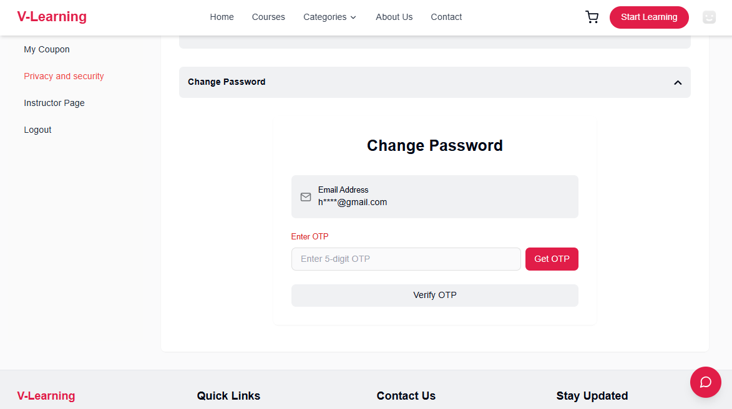
Test Case ID | Mô tả | Quy trình | Điều kiện tiên quyết | Kết quả mong đợi | Kết quả thực tế | Kết quả |  |  | Kết quả |  |  | Chú thích
 |  |  |  |  |  | Vòng 1 |  |  | Vòng 2
 |  |  |  |  |  | Trạng thái | Ngày kiểm tra | Người kiểm tra | Trạng thái | Ngày kiểm tra | Người kiểm tra
GUI_SHOW Đổi mât khẩu
GUI-DMK01 | [OTP Input] Field | - | - | Placeholder: "Enter 5-digit OTP", border default gray | Như mong đợi | Passed | 19/05/2025 | Long | Passed | 21/05/2025 | Viễn
GUI-DMK02 | [Get OTP] Button | - | - | Hiển thị nút "Get OTP", trạng thái enabled | Như mong đợi | Passed | 19/05/2025 | Long | Passed | 21/05/2025 | Viễn
GUI-DMK03 | Nút Verify OTP - không đủ 6 số | 1. Click Get OTP 2. Nhập OTP < 6 chữ số | Đã nhận OTP | Nút Verify màu xám, không click được | Như mong đợi | Passed | 19/05/2025 | Long | Viễn | 21/05/2025 | Viễn
GUI-DMK04 | Nút Verify OTP - đủ 6 số | 1. Click Get OTP 2. Nhập OTP đủ 6 chữ số | Đã nhận OTP | Nút Verify chuyển sang màu đỏ, có thể click | Như mong đợi | Passed | 19/05/2025 | Long | Viễn | 21/05/2025 | Viễn
GUI-DMK05
GUI-DMK06 | Không click Get OTP vẫn nhập mã | 1. Không click Get OTP 2. Nhập OTP 3. Click Verify OTP | - | Không cho phép xác thực, hiển thị thông báo "Please get OTP first" | Như mong đợi | Passed | 19/05/2025 | Long | Passed | 21/05/2025 | Viễn
GUI-DMK07 | Click Get OTP, nhập sai OTP | 1. Click Get OTP 2. Nhập sai OTP 3. Click Verify OTP | Đã nhận OTP | Hiển thị lỗi "Invalid OTP" | Như mong đợi | Passed | 19/05/2025 | Long | Passed | 21/05/2025 | Viễn
FUNCTION_SHOW Đổi mật khẩu
FUNC-DMK01 | Không click Get OTP vẫn nhập mã | 1. Không click Get OTP 2. Nhập OTP 3. Click Verify OTP | - | Không cho phép xác thực, hiển thị thông báo "Please get OTP first" | Như mong đợi | Passed | 19/05/2025 | Viễn | Passed | 21/05/2025 | Viễn
FUNC-DMK02 | Click Get OTP, nhập sai OTP | 1. Click Get OTP 2. Nhập sai OTP 3. Click Verify OTP | Đã nhận OTP | Hiển thị lỗi "Invalid OTP" | Như mong đợi | Passed | 19/05/2025 | Viễn | Passed | 21/05/2025 | Viễn
FUNC-DMK03 | Click Get OTP, nhập đúng OTP | 1. Click Get OTP 2. Nhập đúng OTP 3. Click Verify OTP | Đã nhận OTP | Chuyển sang trang tạo mật khẩu mới | Như mong đợi | Passed | 19/05/2025 | Viễn | Passed | 21/05/2025 | Viễn
FUNC-DMK04 | OTP hết hiệu lực (quá thời gian) | 1. Click Get OTP 2. Đợi OTP hết hạn (vd: >5 phút) 3. Nhập OTP 4. Click Verify OTP | OTP đã hết hạn | Hiển thị thông báo lỗi: "OTP expired or not found. Please request again." | Như mong đợi | Passed | 19/05/2025 | Viễn | Viễn | 21/05/2025 | Viễn

